关系图
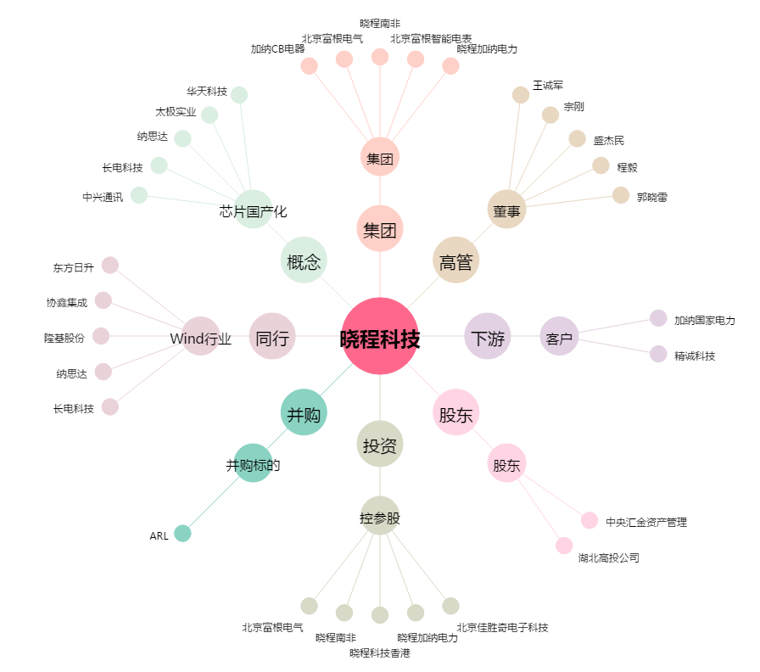
晓程科技[300139.SZ] - 关系概览图

